Arkusz1
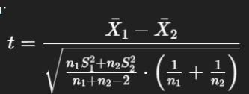
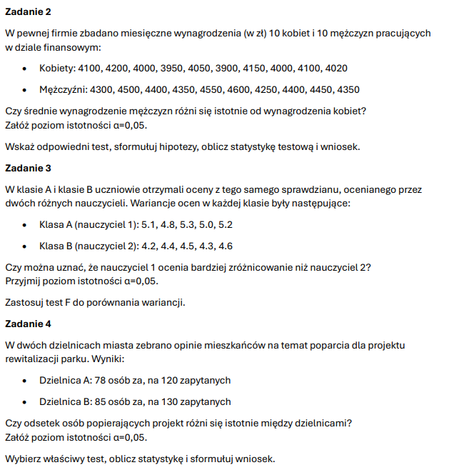
zad2

kobiety | mezczyzni
4100 | 4300
4200 | 4500
4000 | 4400
3950 | 4350
4050 | 4550
3900 | 4600
4150 | 4250
4000 | 4400
4100 | 4450
4020 | 4350

xsr | 4047 | 4415
n= | 10 | 10
s | 8423.3333333 | 12250

t | 7.6782777817
df18 | 2.1009220402

zad3
A | B
5.1 | 4.2
4.8 | 4.4
5.3 | 4.5
5 | 4.3
5.2 | 4.6

S | 0.037 | 0.025

 | 6.3882329087

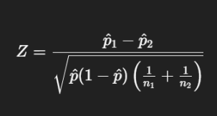
zad4
P1 | 0.65
P2 | 0.65384615385
P | 0.652

Z | -0.063783085892
 | -1.644853627

